UT-AC08014S
업무기능분해도
업무기능분해도
업무기능분해도
업무기능분해도
업무기능분해도
업무기능분해도
업무기능분해도
업무기능분해도
업무기능분해도
업무기능분해도
업무기능분해도
업무기능분해도
업무기능분해도
업무기능분해도
업무기능분해도
업무기능분해도
업무기능분해도
업무기능분해도
업무기능분해도
업무기능분해도
인천국제공항 통합정보시스템 고도화 구축 사업 |  |  |  |  |  |  |  |  | 단위시험시나리오 [항공기관제(AC)]

1. 단위 시험 케이스
단위시험ID |  | UT-AC08014S | 단위시험 명 | DUTY TIME |  | 작성자 | 조수일 | 작성일 | 2024-12-20
개요 |  | - 근무자를 변경하고 해당 기간의 근무내역을 제공한다. - 시스템에 이상이 발생할 경우 근무내역을 일괄적으로 등록한다.
프로그램ID |  | ACCS014S.xfdl, WrkrSetMngeController.java, wrkrSetMngeService.java, AtrlrWrkDtls.xml
1차 시험결과 |  | 2025.12.01 | 안소정 |  | 2차 시험결과 | 2025-12-26 |  | 조수일 |  | 3차 시험결과 | 정진성 |  |  | 4차 시험결과 | 최기현

 |  |  |  |  |  | [1차] 개발자 |  | [2차] 업무PL |  | [3차] 공사담당자 |  | 추가 의견 | 조치 사항 | [4차] 현업담당자 |  | 추가 의견 | 조치 사항
순번 | 시험 내용 |  | 시험데이터 | 예상 결과 | 실제 결과 | 일자 | 수행결과(P/F) | 일자 | 수행결과(P/F) | 일자 | 수행결과(P/F) |  |  | 일자 | 수행결과(P/F)
[근무자변경]
1 | 화면로딩 |  | (데이터 불필요) | 화면 로딩시 현재 근무자 정보를 화면에 출력한다. (현재 근무자 -송희영 DEV) | 예상과 동일 | 2025.12.01 | P | 2025-12-26 | P
2 | CONTROLLER CHANGE CHANGE버튼 클릭(1) - 근무자 변경 |  | - 다음 관제사 (AC테스트2 ) - 다음 감독관제사 (이미라 ) | 입력된 정보로 현재 근무자가 변경된다. | 예상과 동일 | 2025.12.01 | P | 2025-12-26 | P
3 | - 입력 데이터 체크 |  | - 다음 관제사 - 다음 감독관제사 | 입력 근무자 선택 시 해당 관제소 근무자 리스트를 출력한다. | 예상과 동일 | 2025.12.01 | P | 2025-12-26 | P
4 | CONTROLLER CHANGE CHANGE버튼 클릭(2) - CONTROLLER와 SUPERVISOR이 변경되지 않은 경우 |  | - 다음 관제사 ( AC테스트2 ) - 다음 감독관제사 (이미라 ) | 경고 메시지 출력 "CONTROLLER와 SUPERVISOR이 변경되지 않았습니다." | 예상과 동일 | 2025.12.01 | P | 2025-12-26 | P
5 | CONTROLLER CHANGE CHANGE버튼 클릭(3) - 입력된 CONTROLLER 및 SUPERVISOR가 타 관제석에서 근무 중인 경우 |  | - 다음 관제사 ( 나윤호 ) - 다음 감독관제사 ( AC테스트2 ) | 경고 메시지 출력 "관제사 또는 감독관제사가 타 관제석에 근무중입니다. 관제사를 확인하시기 바랍니다." | 예상과 동일 | 2025.12.01 | P | 2025-12-26 | P
6 | 감독관제사에 통합 근무를 지정하는 경우 |  | - 감독관제사에 '통합좌석'관제사 선택 | 통합 근무자 선택 오류 메시지 표출 | 예상과 동일 | 2025.12.01 | P | 2025-12-26 | P
7 | 근무자와 감독관제사를 돌일하게 지정한 경우 |  | - 관제사와 감독관제사를 동일인 선택 | 동일 근무자 선택 오류 메시지 표출 | 예상과 동일 | 2025.12.01 | P | 2025-12-26 | P
8 | WORK RECORD SEARCH SEARCH 버튼 클릭(1) - 근무 이력 조회 |  | - 관제위치 ( ALL ) - 검색 시작일 - 검색 종료일 | 검색 조건에 해당하는 근무 이력을 조회하여 화면에 출력한다. | 예상과 동일 | 2025.12.01 | P | 2025-12-26 | P
9 | WORK RECORD SEARCH SEARCH 버튼 클릭(2) - 검색 기간이 365일을 초과하는 경우 |  | - 관제위치 ( TP관제석 ) - 검색 시작일 - 검색 종료일 | 오류 메시지 출력 "최대 조회기간(FROM ~ TO)이 365일을 초과할 수 없습니다." | 예상과 동일 | 2025.12.01 | P | 2025-12-26 | P
10 | WORK RECORD SEARCH SEARCH 버튼 클릭(3) - 검색 시작일이 2008년 5월 16일 이전인 경우 |  | - 관제위치 ( ALL ) - 검색 시작일 - 검색 종료일 | 오류 메시지를 출력 "2008년5월16일부터 시스템운영이 시작되었습니다." | 예상과 동일 | 2025.12.01 | P | 2025-12-26 | P
[근무자일괄등록]
11 | 화면로딩 |  |  | 관제석에 해당하는 근무 내역을 조회하여 화면에 출력한다. | 예상과 동일 | 2025.12.01 | P | 2025-12-26 | P
12 | CONTROL POSITION 변경 - 현재 TP관제석 |  | - 관제석 ( AP ) | 입력된 관제석에 해당하는 근무 내역을 조회하여 화면에 출력한다. | 예상과 동일 | 2025.12.01 | P | 2025-12-26 | P
13 | SAVE버튼 클릭(1) - 정상 입력 |  | - 관제사 ( catest06 ) - 관제 시작일자 - 관제 시작시간 ( 09:00 ) - 관제 종료일자 - 관제 종료시간 ( 18:00 ) | 입력된 관제사 근무 내역을 저장한다. | 예상과 동일 | 2025.12.01 | P | 2025-12-26 | P
14 | SAVE버튼 클릭(2) - 관제 근무 내역 항목이 누락 된 경우 |  | - 관제사 ( catest06 ) - 관제 시작일자 (2025-12-02) - 관제 시작시간 ( 14:05 ) - 관제 종료일자 ( ) - 관제 종료시간 ( ) | 경고 메시지 출력 "근무기록을 모두 입력 후 추가가 가능합니다." | 예상과 동일 | 2025.12.01 | P | 2025-12-26 | P
15 | SAVE버튼 클릭(3) - 근무 시간이 24시간을 초가한 경우 |  | - 관제사 ( idt테스트04 ) - 관제 시작일자 (2025-12-02) - 관제 시작시간 ( 09:00 ) - 관제 종료일자 (2025-12-05) - 관제 종료시간 ( ) | 경고 메시지 출력 "근무시간이 24시간을 초과할 수 없습니다." | 예상과 동일 | 2025.12.01 | P | 2025-12-26 | P
16 | SAVE버튼 클릭(4) - 현재 근무자 근무 종료 시간 입력 |  | - 관제사 ( catest06 ) - 관제 시작일자 (2025-12-02) - 관제 시작시간 ( 09:00 ) - 관제 종료일자 (2025-12-05) - 관제 종료시간 (18:00 ) | 오류 메시지 출력 "다른 관제사와 근무시간이 중복됩니다." | 예상과 동일 | 2025.12.01 | P | 2025-12-26 | P
17 | SAVE버튼 클릭(4) - 근무 종료 일자 및 시간 > 근무 시작 일자 및 시간 |  | - 관제사 ( catest06 ) - 관제 시작일자 (2025-12-02) - 관제 시작시간 ( 09:00 ) - 관제 종료일자 (2025-12-05) - 관제 종료시간 (08:55 ) | 오류 메시지 출력 "종료일자가 시작일자보다 빠릅니다." | 예상과 동일 | 2025.12.01 | P | 2025-12-26 | P
18 | 추가 아이콘 클릭 |  |  | 새로운 행을 추가한다 | 예상과 동일 | 2025.12.01 | P | 2025-12-26 | P
19 | 삭제 아이콘 클릭 |  |  | 선택된 행이 삭제된다 | 예상과 동일 | 2025.12.01 | P | 2025-12-26 | P
20 | 화면 갱신 아이콘 클릭 |  |  | 화면 갱신 | 예상과 동일 | 2025.12.01 | P | 2025-12-26 | P

단위테스트결과
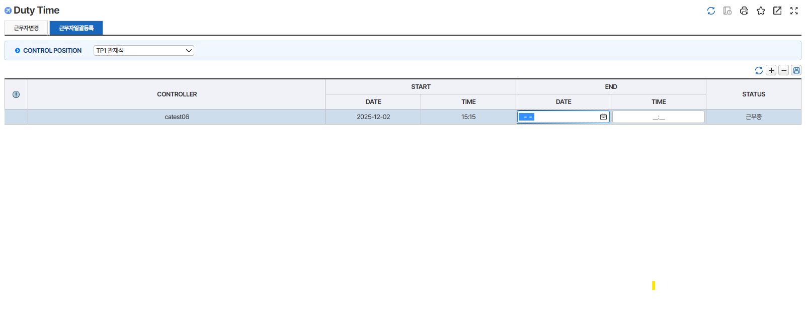
업무기능분해도
업무기능분해도
업무기능분해도
업무기능분해도
업무기능분해도
업무기능분해도
업무기능분해도
업무기능분해도
업무기능분해도
업무기능분해도
업무기능분해도
업무기능분해도
업무기능분해도
업무기능분해도
업무기능분해도
업무기능분해도
업무기능분해도
업무기능분해도
업무기능분해도
업무기능분해도
업무기능분해도
업무기능분해도
업무기능분해도
업무기능분해도
 |  | 단위테스트결과서[항공기관제(AC)]

2.단위 시험 결과
순번 | 시험 결과 증적
1 | < [근무자변경tab] 화면 로딩 >
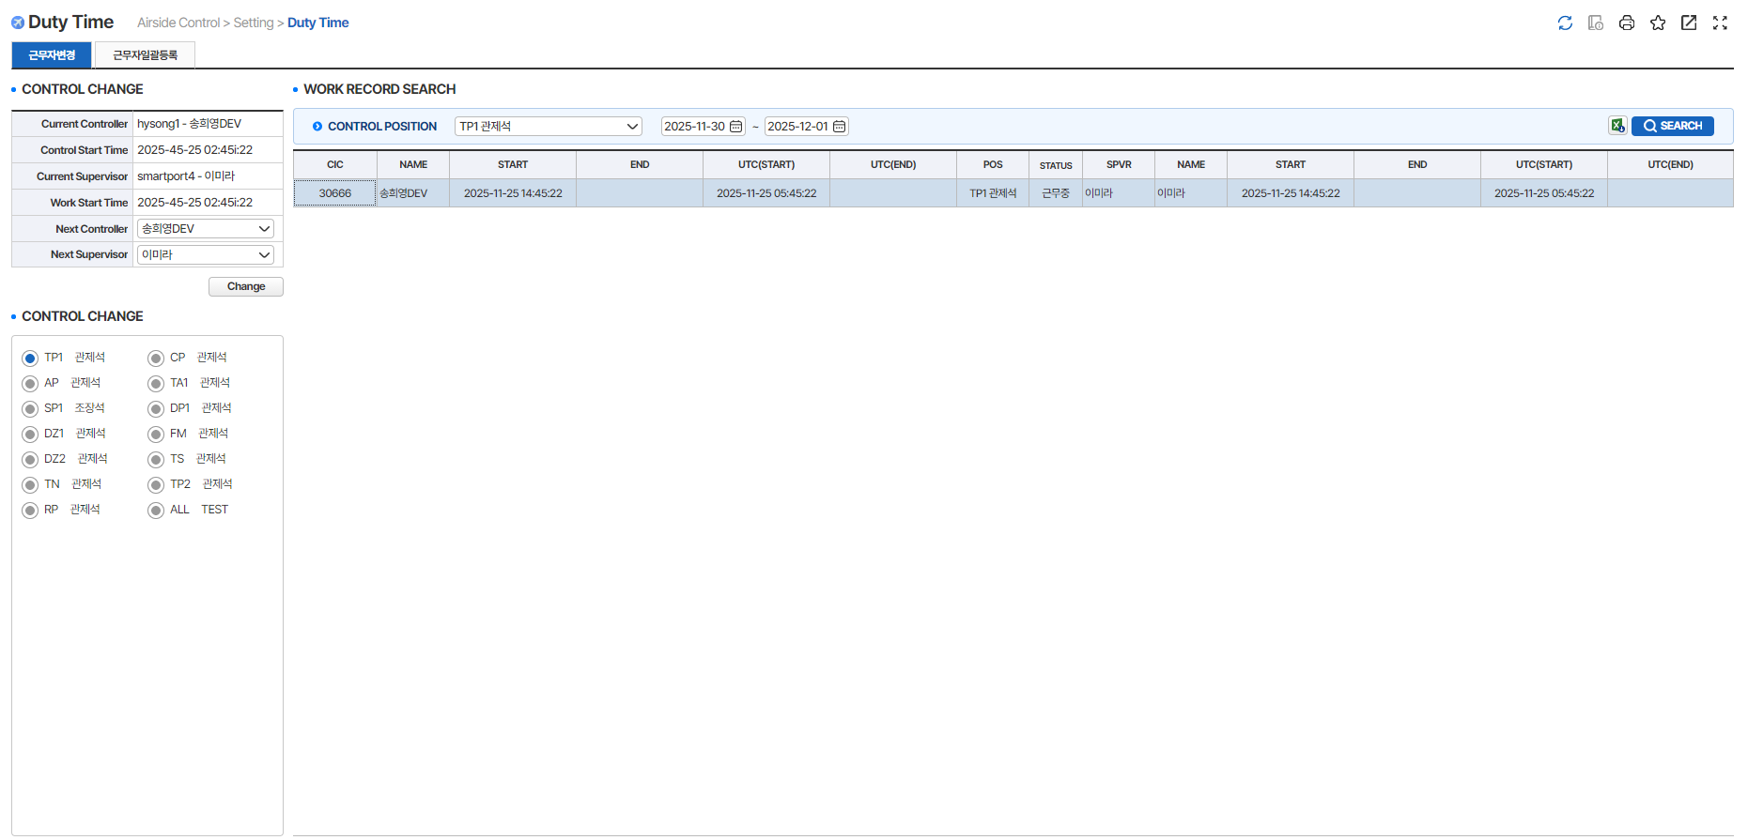

2 | < [근무자변경tab] 근무자 변경 >
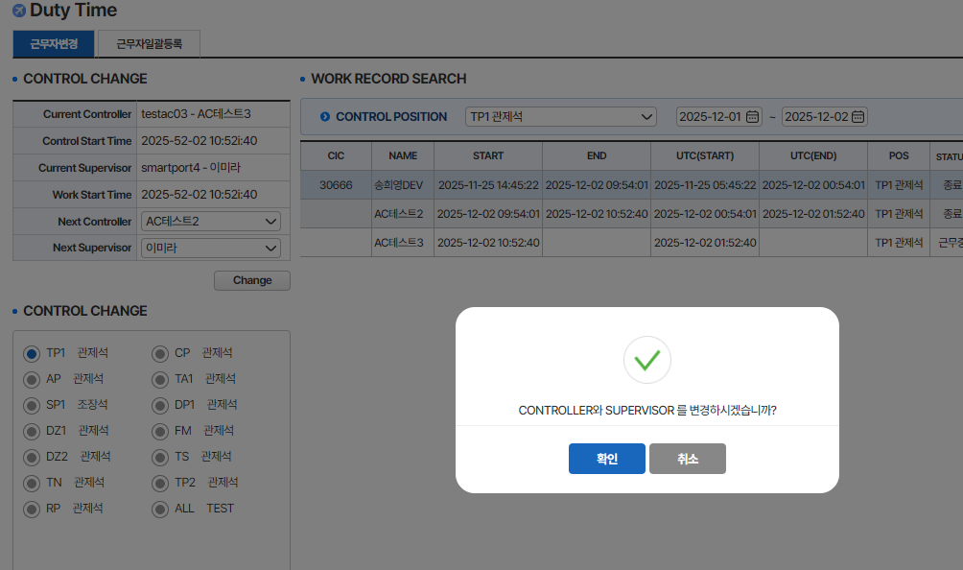
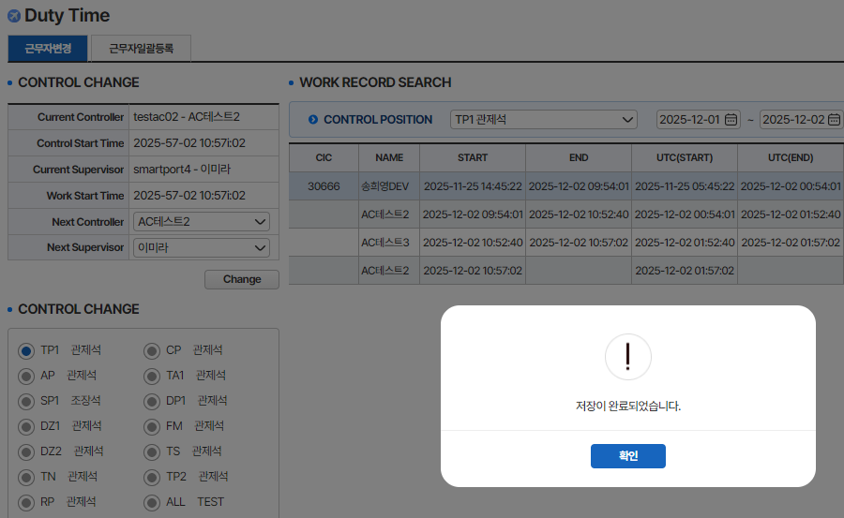


3 | < [근무자변경tab] 근무자 변경 - 입력 데이터 체크 >
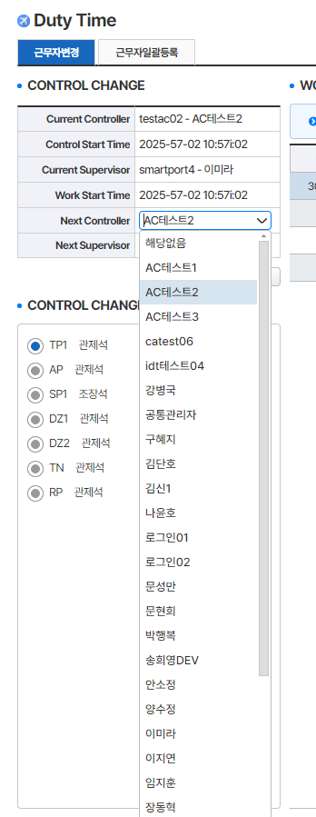
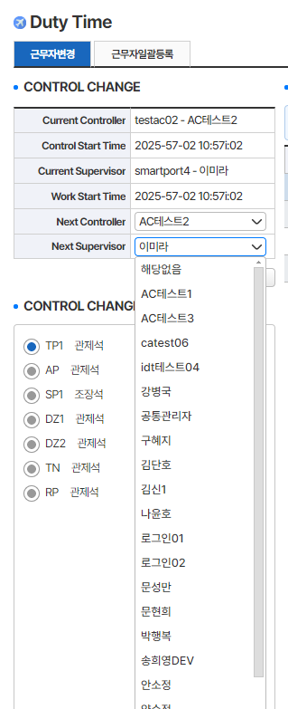

Controller 지정된 작업자
Supervisor 대상에서 제외

4 | < [근무자변경tab] CONTROLLER와 SUPERVISOR이 변경되지 않은 경우 >
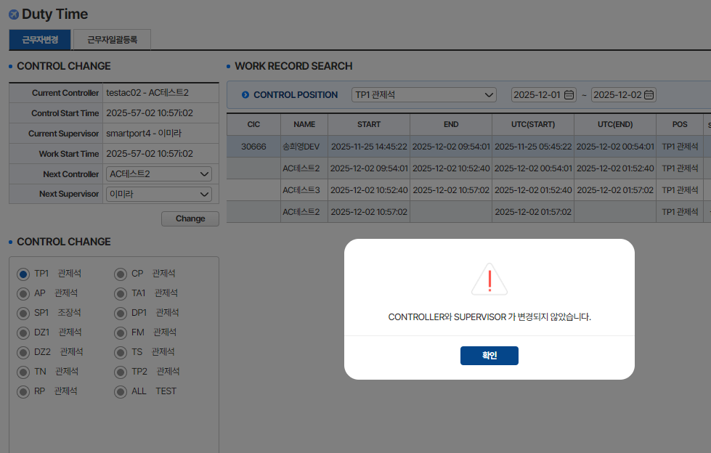

5 | < [근무자변경tab] 입력된 CONTROLLER 및 SUPERVISOR가 타 관제석에서 근무 중인 경우 >
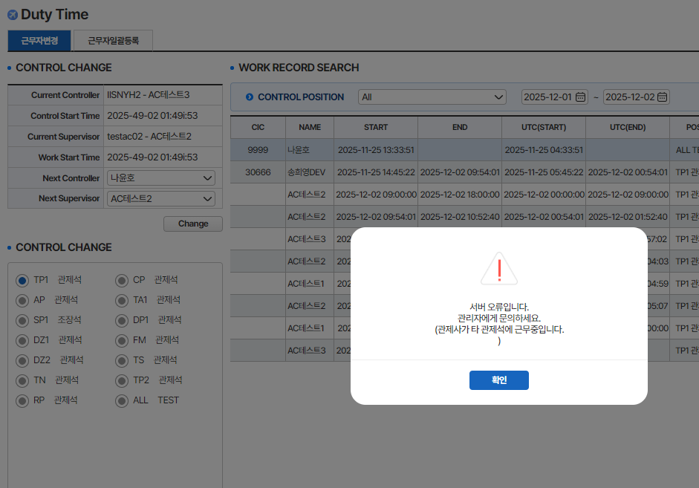

6 | < [근무자변경tab] 감독관제사에 '통합좌석'관제사 선택 >

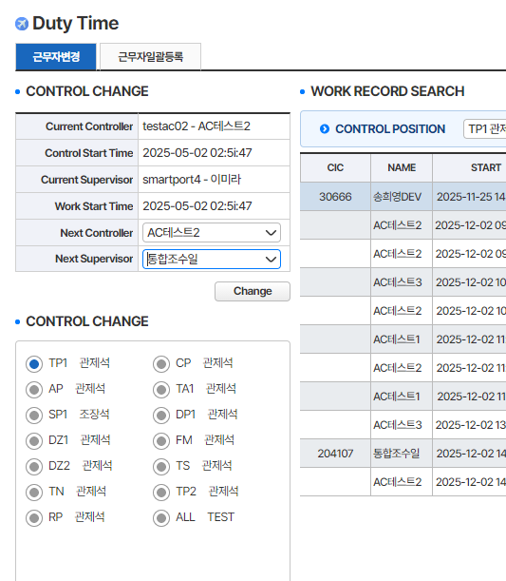
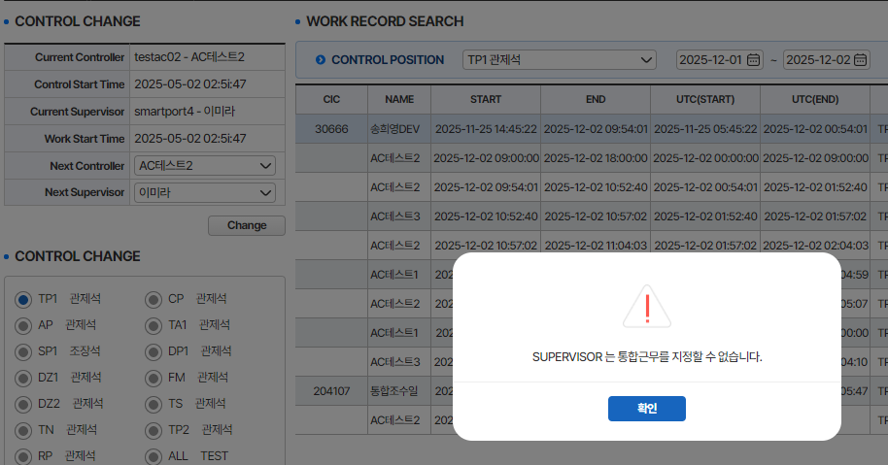

7 | < [근무자변경tab] 관제사와 감독관제사를 동일인 선택 >

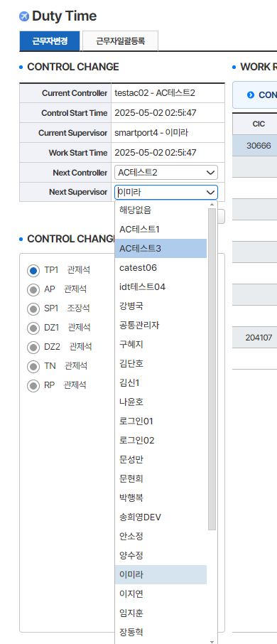

관제사로 지정된 작업자는
감독관제사 선택에서 제외하여 combo 구성

8 | < [근무자변경tab] SEARCH 버튼 클릭(1) - 관제 위치 : ALL, 근무 이력 조회 >

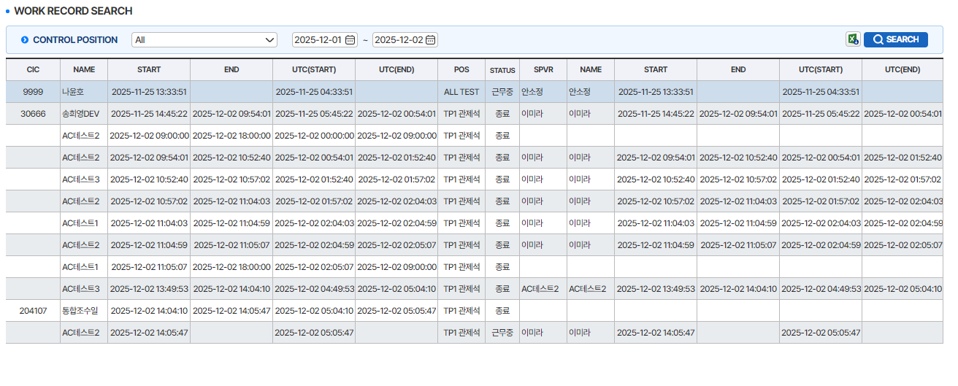

9 | < [근무자변경tab] SEARCH 버튼 클릭(2) - 검색 기간이 365일을 초과하는 경우 >

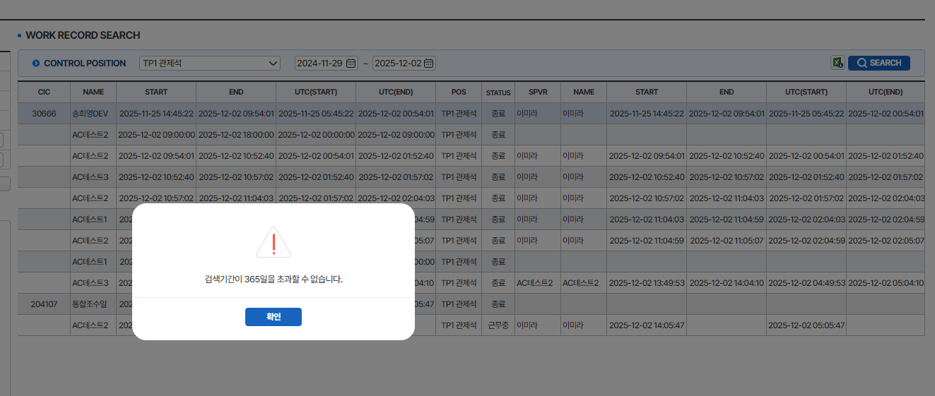

10 | < [근무자변경tab] SEARCH 버튼 클릭(3) - 검색 시작일이 2008년 5월 16일 이전인 경우 >
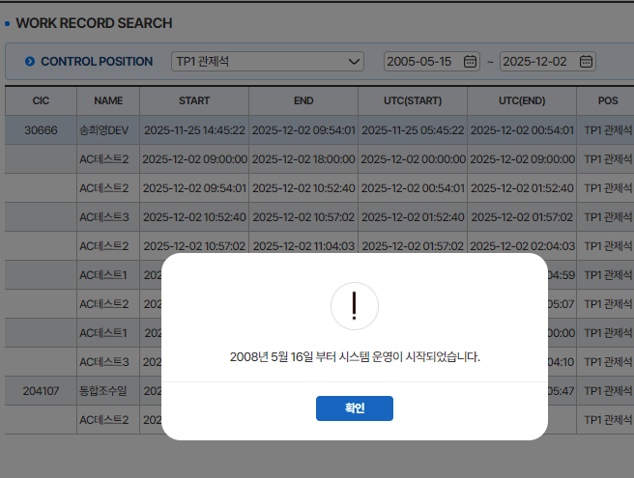

11 | < [근무자일괄등록tab] 화면로딩 >

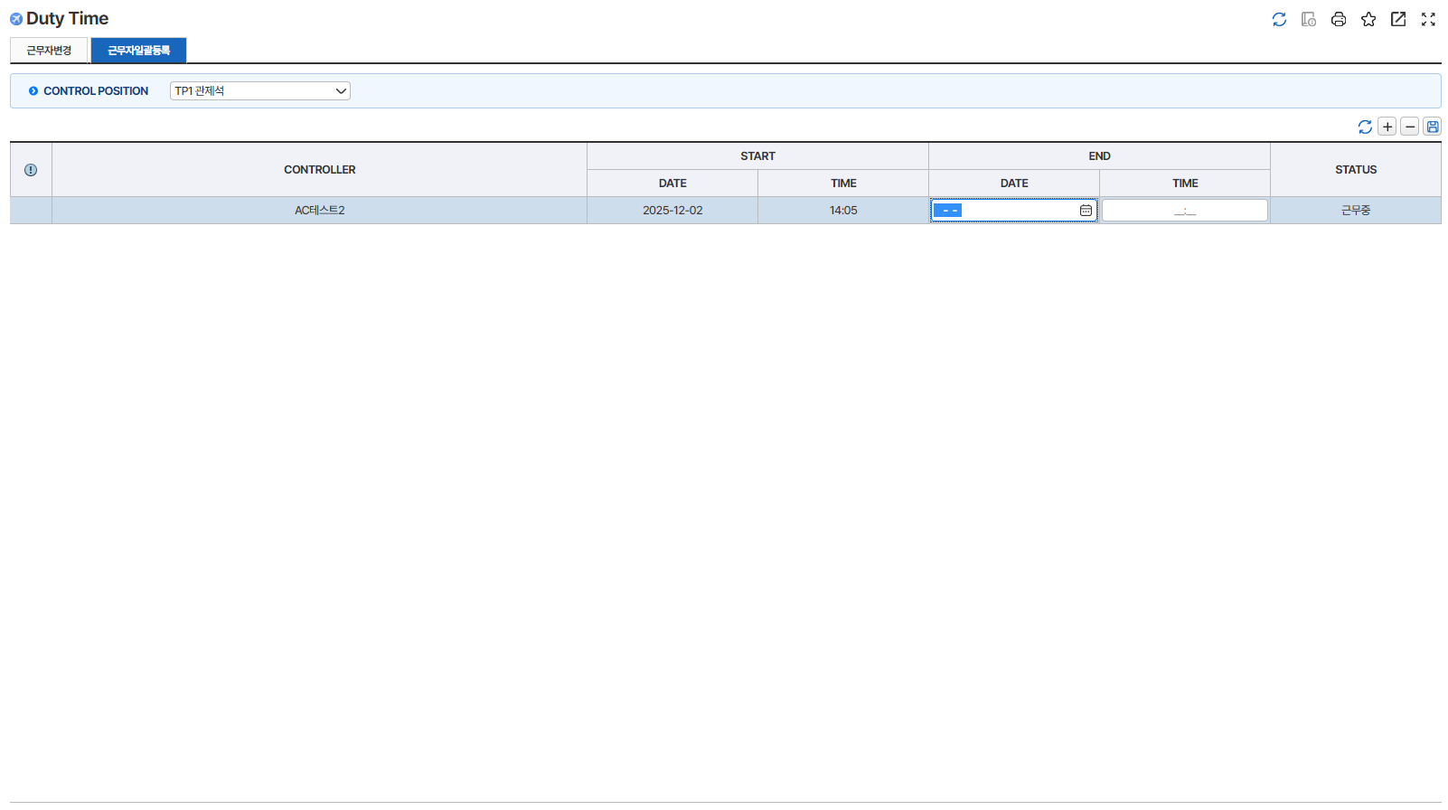

12 | < [근무자일괄등록tab] CONTROL POSITION 변경(->AP) >

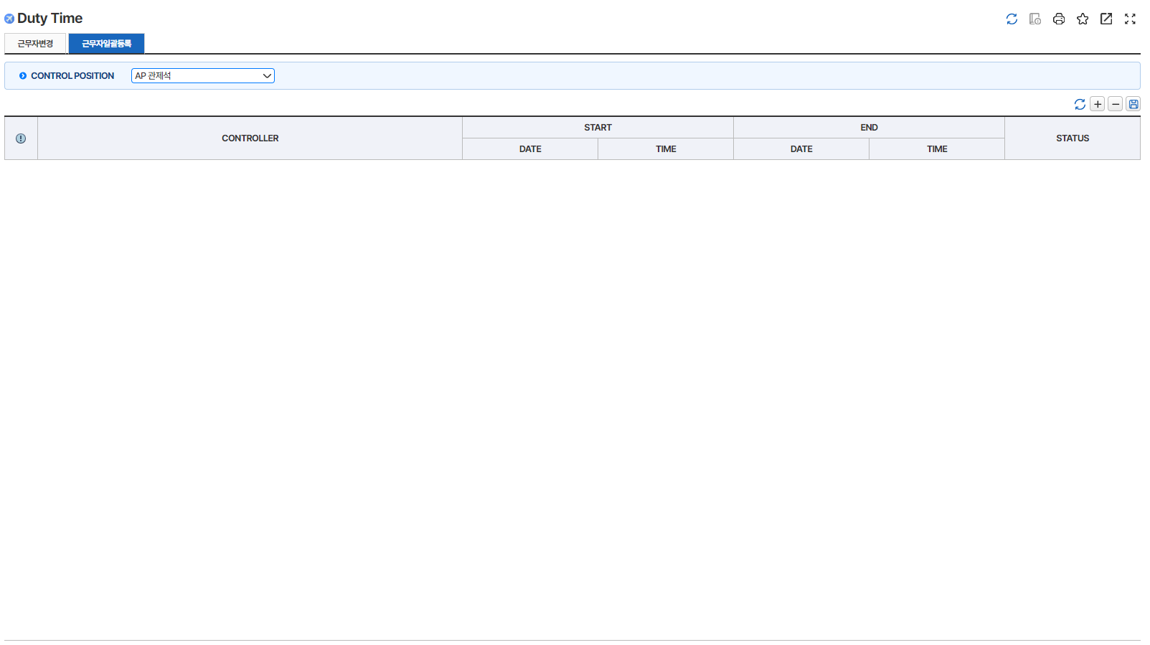

13 | < [근무자일괄등록tab] SAVE버튼 클릭(1) - 정상 입력 >
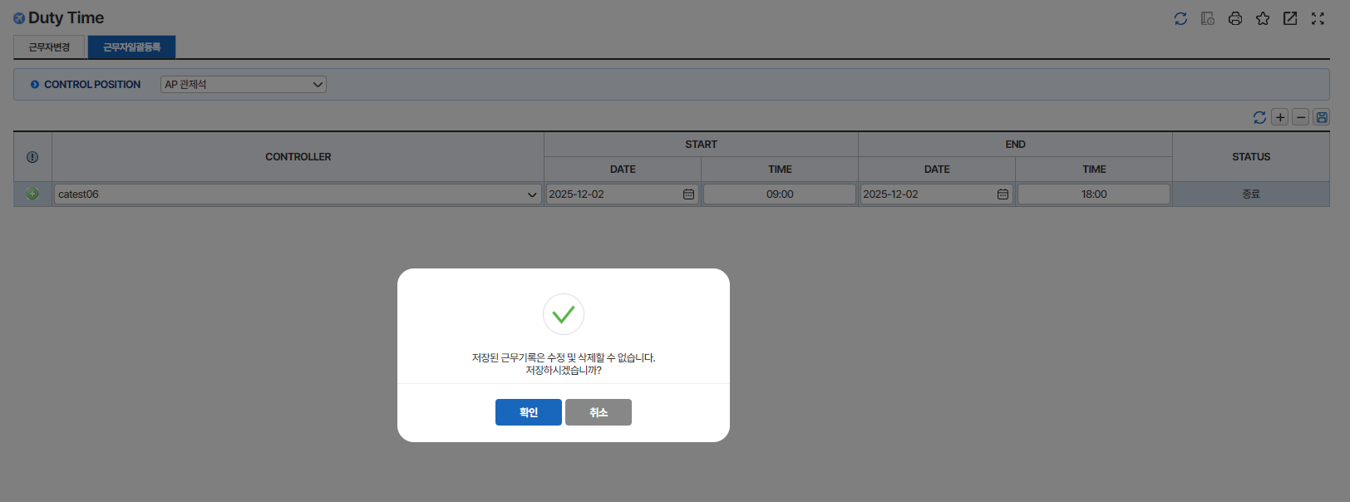

14 | < [근무자일괄등록tab] SAVE버튼 클릭(2) - 관제 근무 내역 항목이 누락 된 경우 >
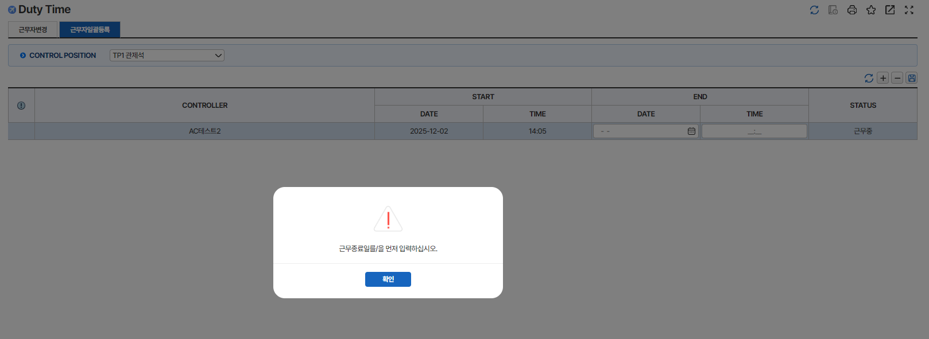

15 | < [근무자일괄등록tab] SAVE버튼 클릭(3) - 근무 시간이 24시간을 초가한 경우 >
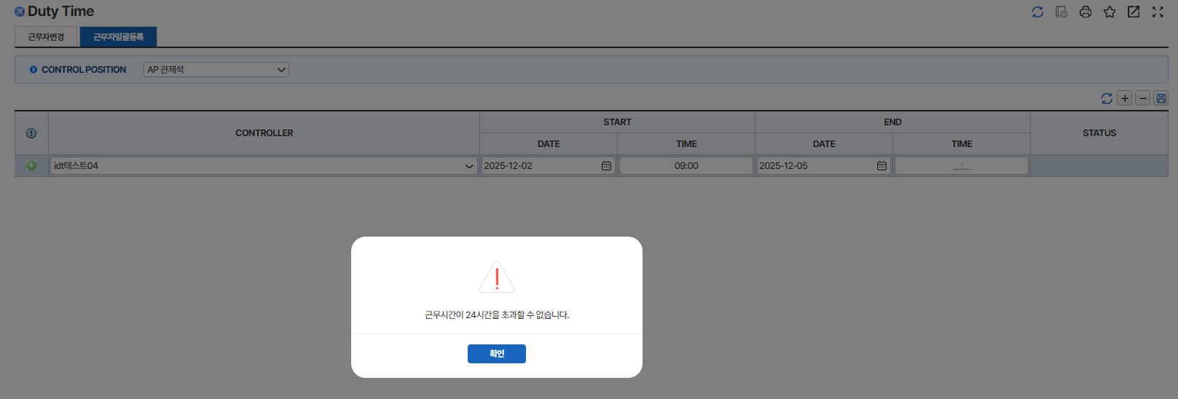

16 | < [근무자일괄등록tab] SAVE버튼 클릭(4) - 현재 근무자 근무 종료 시간 입력 >
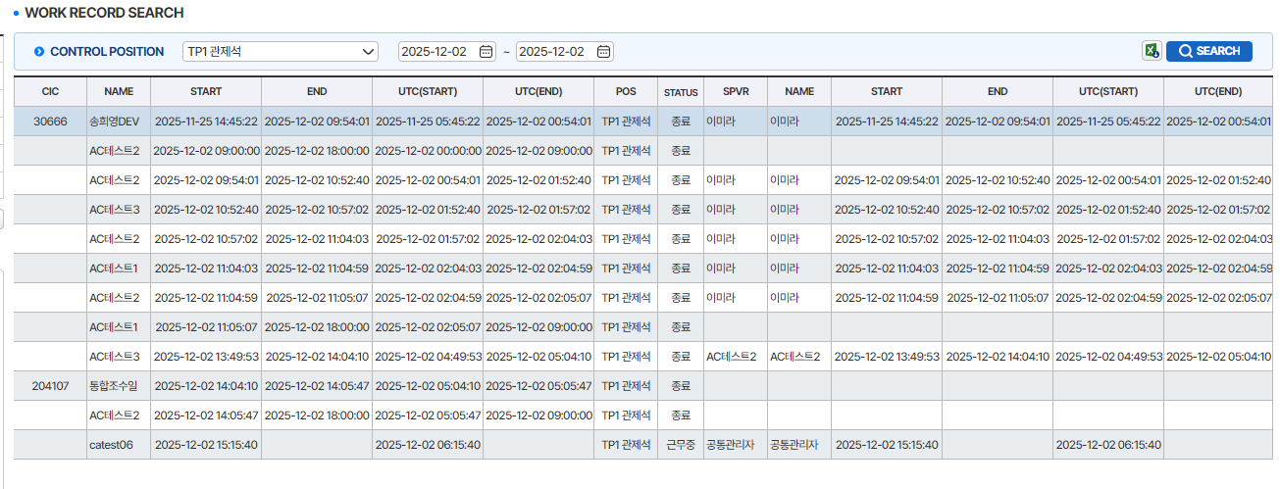

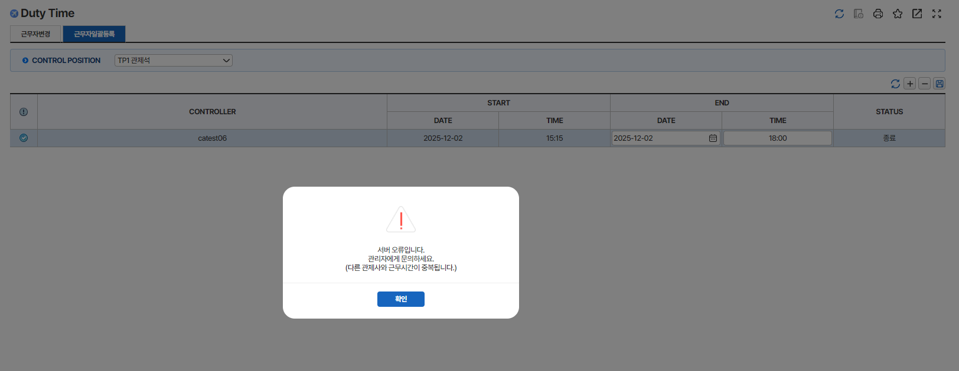

17 | < [근무자일괄등록tab] SAVE버튼 클릭(4) - 근무 종료 일자 및 시간 > 근무 시작 일자 및 시간>

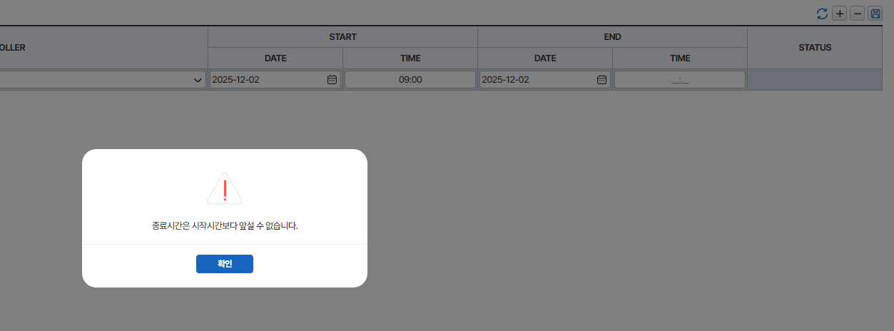

18 | < [근무자일괄등록tab] 추가 아이콘 클릭 >

19 | < [근무자일괄등록tab] 삭제 아이콘 클릭 >

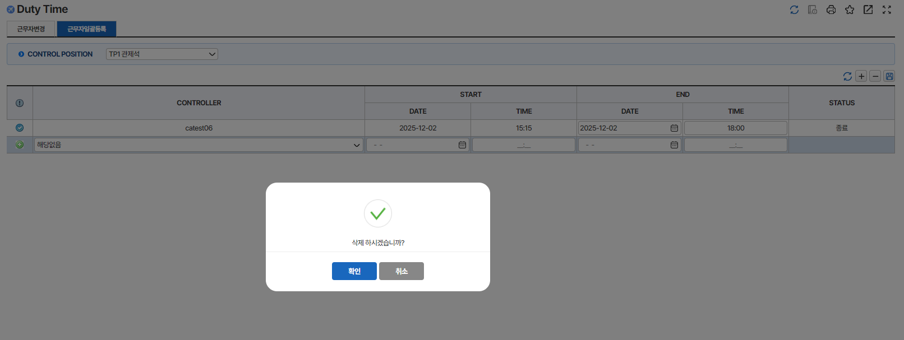

20 | < [근무자일괄등록tab] 화면 갱신 아이콘 클릭 >

